关系图
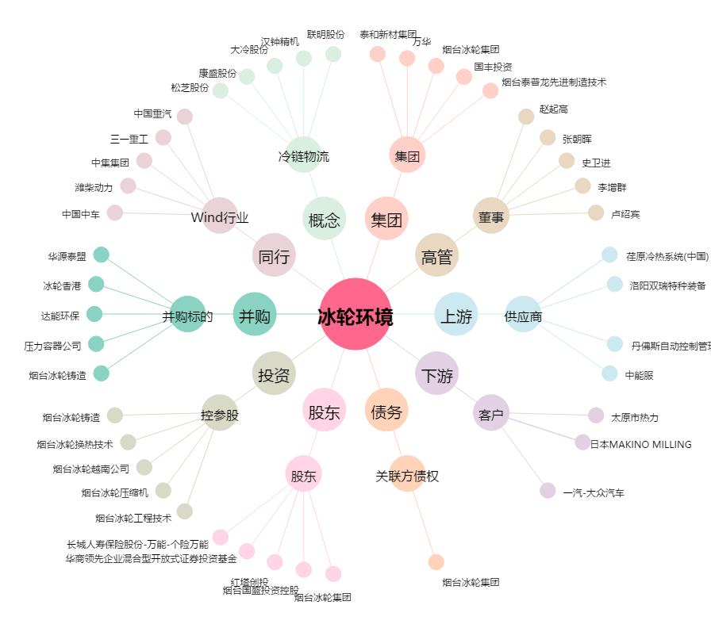
冰轮环境[000811.SZ] - 关系概览图

